Titel
Statistischer Bericht


Lohn- und Einkommensteuer
2020
EVAS-Nummer 73111
Ergänzung zur Datenbank GENESIS-Online

Erschienen am 20.06.2024

GENESIS-Online
zur Inhaltsübersicht
Für den Bereich der Lohn- und Einkommensteuer sind in GENESIS-Online folgende Abrufmöglichkeiten gegeben:
Code | Inhalt | Zeitraum
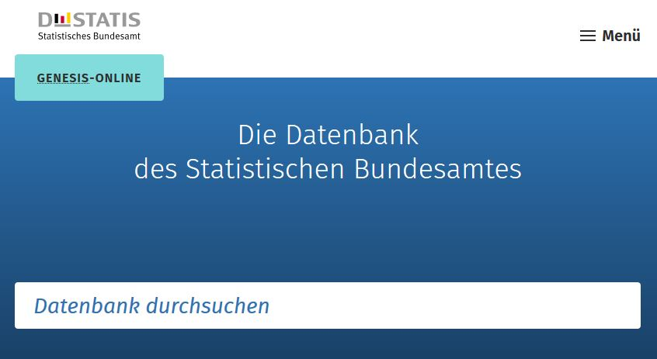
73111-0001 | Lohn- und Einkommensteuerpflichtige, Gesamtbetrag der Einkünfte, Einkommen, Zu versteuerndes Einkommen, Festgesetzte Einkommensteuer: Deutschland, Jahre | Jährlich ab 1989
73111-0002 | Lohn- und Einkommensteuerpflichtige, Positive Einkünfte: Deutschland, Jahre, Einkunftsarten | Jährlich ab 1989
73111-0010 | Lohn- und Einkommensteuerpflichtige, Zuwendungen: Deutschland, Jahre, Art der Zuwendungen, Grund-/Splittingtabelle, Größenklassen der Einkünfte | Jährlich ab 2007
73111-0011 | Unbeschränkt Lohn- und Einkommensteuerpflichtige, außergew. Belastungen: Deutschland, Jahre, Art der außergew. Belast., Grund-/Splittingtabelle, Größenklassen der Einkünfte | Jährlich ab 2007
73111-0020 | Betriebe, Einkünfte (Einnahmenüberschussrechnung): Deutschland, Jahre, Einkunftsarten, Gewinnermittlung | Jährlich ab 2013

Geben Sie den Code
(z. B. 73111-0010) in das Suchfenster der Datenbank GENESIS-Online ein.

